Узб
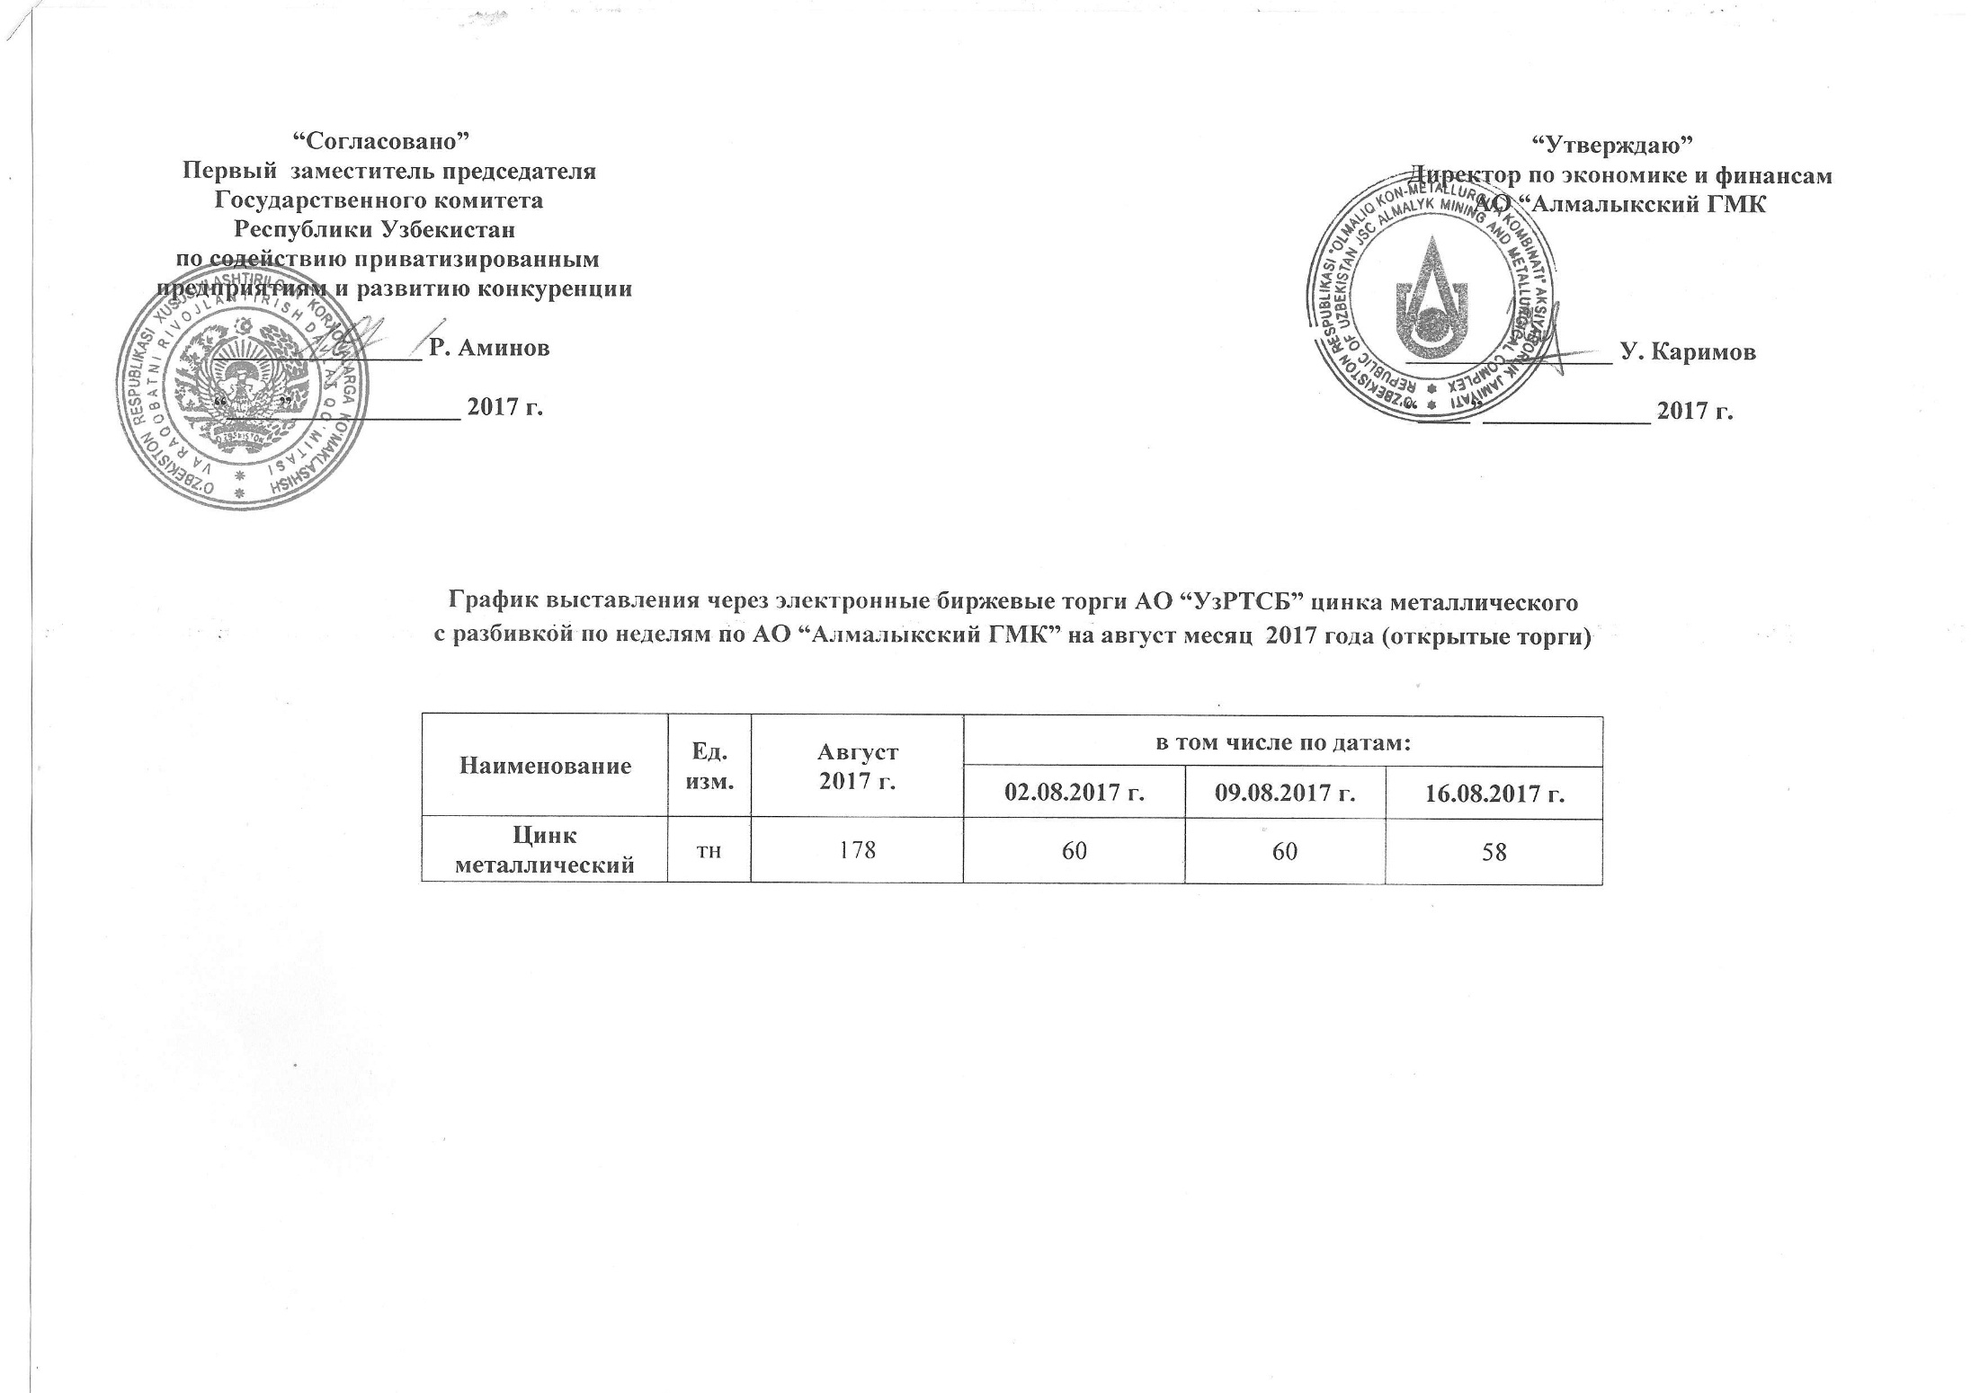
2017 йил август ойида Алмалик КМК томонидан биржа савдоларига сотувга қўиладиган рух металли маҳсулоти миқдорлари ЖАДВАЛИ

Номи | Ўлчоав бирлик | 2017 й. август | жумладан
 |  |  | 2017-08-02 | 2017-08-09 | 2017-08-16
Цинк металлический | тн | 178 | 60 | 60 | 58

